ご注文書・お見積書
 |  |  |  |  |  |  |  |  |  | アンカーボルトの形状や長さごとにNo.2、No.3…と分けてご注文の詳細を記入し |  |  |  |  |  |  |  |  |  |  |  |  |  |  |  | アンカーボルトの形状や長さごとにNo.2、No.3…と分けてご注文の詳細を記入し |  |  |  |  |  |  |  |  |  |  |  |  |  |  |  | アンカーボルトの形状や長さごとにNo.2、No.3…と分けてご注文の詳細を記入し |  |  |  |  |  |  |  |  |  |  |  |  |  |  |  | アンカーボルトの形状や長さごとにNo.2、No.3…と分けてご注文の詳細を記入し |  |  |  |  |  |  |  |  |  |  |  |  |  |  |  | アンカーボルトの形状や長さごとにNo.2、No.3…と分けてご注文の詳細を記入し
 |  |  |  |  |  |  |  |  |  | 形状の種類が多い場合は必要に応じてコピーしてお使いください |  |  |  |  |  |  |  |  |  |  |  |  |  |  |  | 形状の種類が多い場合は必要に応じてコピーしてお使いください |  |  |  |  |  |  |  |  |  |  |  |  |  |  |  | 形状の種類が多い場合は必要に応じてコピーしてお使いください |  |  |  |  |  |  |  |  |  |  |  |  |  |  |  | 形状の種類が多い場合は必要に応じてコピーしてお使いください |  |  |  |  |  |  |  |  |  |  |  |  |  |  |  | 形状の種類が多い場合は必要に応じてコピーしてお使いください
 |  |  |  |  |  |  |  |  |  | エクセルの改ページプレビューで印刷範囲を確認しながらご使用ください |  |  |  |  |  |  |  |  |  |  |  |  |  |  |  | エクセルの改ページプレビューで印刷範囲を確認しながらご使用ください |  |  |  |  |  |  |  |  |  |  |  |  |  |  |  | エクセルの改ページプレビューで印刷範囲を確認しながらご使用ください |  |  |  |  |  |  |  |  |  |  |  |  |  |  |  | エクセルの改ページプレビューで印刷範囲を確認しながらご使用ください |  |  |  |  |  |  |  |  |  |  |  |  |  |  |  | エクセルの改ページプレビューで印刷範囲を確認しながらご使用ください
ver1.0 |  |  |  |  |  |  |  |  |  |  | ver1.0 |  | 選択肢入力 |  |  | 手動入力 |  |  | 入力不要もしくは個数指定 |  |  |  |  |  | 寸法単位：mm |  | ver1.0 |  | 選択肢入力 |  |  | 手動入力 |  |  | 入力不要もしくは個数指定 |  |  |  |  |  | 寸法単位：mm |  | ver1.0 |  | 選択肢入力 |  |  | 手動入力 |  |  | 入力不要もしくは個数指定 |  |  |  |  |  | 寸法単位：mm |  | ver1.0 |  | 選択肢入力 |  |  | 手動入力 |  |  | 入力不要もしくは個数指定 |  |  |  |  |  | 寸法単位：mm |  | ver1.0 |  | 選択肢入力 |  |  | 手動入力 |  |  | 入力不要もしくは個数指定 |  |  |  |  |  | 寸法単位：mm
ABR・SNR材 アンカーボルト ご注文・お見積書 |  |  |  |  |  |  |  |  |  |  | No. | アンカーボルト | アンカーボルト形状 |  |  |  | 直線両ねじ |  |  | 参考：ABR(ABM)のセット構成品は下記になります |  |  |  |  |  |  | No. | アンカーボルト | アンカーボルト形状 |  |  |  | 直線両ねじ |  |  | 参考：ABR(ABM)のセット構成品は下記になります |  |  |  |  |  |  | No. | アンカーボルト | アンカーボルト形状 |  |  |  | 直線両ねじ |  |  | 参考：ABR(ABM)のセット構成品は下記になります |  |  |  |  |  |  | No. | アンカーボルト | アンカーボルト形状 |  |  |  | 直線両ねじ |  |  | 参考：ABR(ABM)のセット構成品は下記になります |  |  |  |  |  |  | No. | アンカーボルト | アンカーボルト形状 |  |  |  | 直線両ねじ |  |  | 参考：ABR(ABM)のセット構成品は下記になります
 |  |  |  |  |  |  |  | FAX番号：0120-677010 |  |  | 1 |  | アンカーボルト本数 |  |  |  | 0本 |  |  |  | ・SNRアンカーボルト(直線両ねじ) １本 |  |  |  |  |  | 2 |  | アンカーボルト本数 |  |  |  | 0本 |  |  |  | ・SNRアンカーボルト(直線両ねじ) １本 |  |  |  |  |  | 3 |  | アンカーボルト本数 |  |  |  | 0本 |  |  |  | ・SNRアンカーボルト(直線両ねじ) １本 |  |  |  |  |  | 4 |  | アンカーボルト本数 |  |  |  | 0本 |  |  |  | ・SNRアンカーボルト(直線両ねじ) １本 |  |  |  |  |  | 5 |  | アンカーボルト本数 |  |  |  | 0本 |  |  |  | ・SNRアンカーボルト(直線両ねじ) １本
ご依頼に関するお問い合わせは0120-10-6781 |  |  |  |  |  |  |  | FAXはこの方向でご送信ください |  |  |  |  | 材質 |  |  |  | SNR490B |  |  |  | ・5J ナット４個 ・200J 座金１個 |  |  |  |  |  |  |  | 材質 |  |  |  | SNR490B |  |  |  | ・5J ナット４個 ・200J 座金１個 |  |  |  |  |  |  |  | 材質 |  |  |  | SNR490B |  |  |  | ・5J ナット４個 ・200J 座金１個 |  |  |  |  |  |  |  | 材質 |  |  |  | SNR490B |  |  |  | ・5J ナット４個 ・200J 座金１個 |  |  |  |  |  |  |  | 材質 |  |  |  | SNR490B |  |  |  | ・5J ナット４個 ・200J 座金１個
 |  |  |  |  |  |  |  | FAX送信前にもう一度依頼内容をご確認ください。 |  |  |  |  | ねじ加工 |  |  |  | 転造ねじ |  |  | ABRは転造ねじ, ABMは切削ねじです |  |  |  |  |  |  |  |  | ねじ加工 |  |  |  | 転造ねじ |  |  | ABRは転造ねじ, ABMは切削ねじです |  |  |  |  |  |  |  |  | ねじ加工 |  |  |  | 転造ねじ |  |  | ABRは転造ねじ, ABMは切削ねじです |  |  |  |  |  |  |  |  | ねじ加工 |  |  |  | 転造ねじ |  |  | ABRは転造ねじ, ABMは切削ねじです |  |  |  |  |  |  |  |  | ねじ加工 |  |  |  | 転造ねじ |  |  | ABRは転造ねじ, ABMは切削ねじです
 |  |  |  |  |  |  |  |  |  |  |  |  | 表面処理 |  |  |  | 溶融亜鉛めっき |  |  |  |  |  |  |  |  |  |  |  | 表面処理 |  |  |  | 溶融亜鉛めっき |  |  |  |  |  |  |  |  |  |  |  | 表面処理 |  |  |  | 溶融亜鉛めっき |  |  |  |  |  |  |  |  |  |  |  | 表面処理 |  |  |  | 溶融亜鉛めっき |  |  |  |  |  |  |  |  |  |  |  | 表面処理 |  |  |  | 溶融亜鉛めっき
ご注文日 |  | 西暦 |  | 年 | 月 |  |  | 日 | 注番 |  |  |  | 呼び径 |  | M20 |  | 基本軸径 |  | 18.2 |  |  | 最小径:ABRはM16 ABMはM24 |  |  |  |  |  |  | 呼び径 |  | M20 |  | 基本軸径 |  | 18.2 |  |  | 最小径:ABRはM16 ABMはM24 |  |  |  |  |  |  | 呼び径 |  | M20 |  | 基本軸径 |  | 18.2 |  |  | 最小径:ABRはM16 ABMはM24 |  |  |  |  |  |  | 呼び径 |  | M20 |  | 基本軸径 |  | 18.2 |  |  | 最小径:ABRはM16 ABMはM24 |  |  |  |  |  |  | 呼び径 |  | M20 |  | 基本軸径 |  | 18.2 |  |  | 最小径:ABRはM16 ABMはM24
希望納品日 |  | 西暦 |  | 年 | 月 |  |  | 日 |  |  |  |  | ボルト長さ L |  |  | 500 |  | ボルト長さ L1 |  |  |  |  | L1はJ形・L形の場合です |  |  |  |  |  | ボルト長さ L |  |  | 500 |  | ボルト長さ L1 |  |  |  |  | L1はJ形・L形の場合です |  |  |  |  |  | ボルト長さ L |  |  | 500 |  | ボルト長さ L1 |  |  |  |  | L1はJ形・L形の場合です |  |  |  |  |  | ボルト長さ L |  |  | 500 |  | ボルト長さ L1 |  |  |  |  | L1はJ形・L形の場合です |  |  |  |  |  | ボルト長さ L |  |  | 500 |  | ボルト長さ L1 |  |  |  |  | L1はJ形・L形の場合です
貴社名 |  | フリガナ |  |  |  |  |  |  |  |  |  |  | ねじ部長さ b1 |  |  | 60 |  | ねじ部長さ b2 |  |  |  |  | b2は直線両ねじの場合です |  |  |  |  |  | ねじ部長さ b1 |  |  | 60 |  | ねじ部長さ b2 |  |  |  |  | b2は直線両ねじの場合です |  |  |  |  |  | ねじ部長さ b1 |  |  | 60 |  | ねじ部長さ b2 |  |  |  |  | b2は直線両ねじの場合です |  |  |  |  |  | ねじ部長さ b1 |  |  | 60 |  | ねじ部長さ b2 |  |  |  |  | b2は直線両ねじの場合です |  |  |  |  |  | ねじ部長さ b1 |  |  | 60 |  | ねじ部長さ b2 |  |  |  |  | b2は直線両ねじの場合です
 |  |  |  |  |  |  |  |  |  |  |  |  | 参考 | ※ABR最小ボルト長さ L |  |  |  |  | 500 |  |  | b2空欄の場合はb2=b1と扱います |  |  |  |  |  |  | 参考 | ※ABR最小ボルト長さ L |  |  |  |  | 500 |  |  | b2空欄の場合はb2=b1と扱います |  |  |  |  |  |  | 参考 | ※ABR最小ボルト長さ L |  |  |  |  | 500 |  |  | b2空欄の場合はb2=b1と扱います |  |  |  |  |  |  | 参考 | ※ABR最小ボルト長さ L |  |  |  |  | 500 |  |  | b2空欄の場合はb2=b1と扱います |  |  |  |  |  |  | 参考 | ※ABR最小ボルト長さ L |  |  |  |  | 500 |  |  | b2空欄の場合はb2=b1と扱います
住所 |  | 〒 |  |  |  |  |  |  |  |  |  |  |  | ※ABR最小ねじ部長さ b1・b2 |  |  |  |  | 60 |  |  |  |  |  |  |  |  |  |  | ※ABR最小ねじ部長さ b1・b2 |  |  |  |  | 60 |  |  |  |  |  |  |  |  |  |  | ※ABR最小ねじ部長さ b1・b2 |  |  |  |  | 60 |  |  |  |  |  |  |  |  |  |  | ※ABR最小ねじ部長さ b1・b2 |  |  |  |  | 60 |  |  |  |  |  |  |  |  |  |  | ※ABR最小ねじ部長さ b1・b2 |  |  |  |  | 60
 |  | フリガナ |  |  |  |  |  |  |  |  |  |  |  | ※JIS B 1220:2015に適合させる場合は最小長さ以上としてください |  |  |  |  |  |  |  |  |  |  |  |  |  |  |  | ※JIS B 1220:2015に適合させる場合は最小長さ以上としてください |  |  |  |  |  |  |  |  |  |  |  |  |  |  |  | ※JIS B 1220:2015に適合させる場合は最小長さ以上としてください |  |  |  |  |  |  |  |  |  |  |  |  |  |  |  | ※JIS B 1220:2015に適合させる場合は最小長さ以上としてください |  |  |  |  |  |  |  |  |  |  |  |  |  |  |  | ※JIS B 1220:2015に適合させる場合は最小長さ以上としてください
 |  |  |  |  |  |  |  |  |  |  |  |  | アンカーボルト形状がJ形・L形の場合 |  |  |  |  |  | R指示寸法 |  |  |  | (指示なしの場合は空欄) |  |  |  |  |  | アンカーボルト形状がJ形・L形の場合 |  |  |  |  |  | R指示寸法 |  |  |  | (指示なしの場合は空欄) |  |  |  |  |  | アンカーボルト形状がJ形・L形の場合 |  |  |  |  |  | R指示寸法 |  |  |  | (指示なしの場合は空欄) |  |  |  |  |  | アンカーボルト形状がJ形・L形の場合 |  |  |  |  |  | R指示寸法 |  |  |  | (指示なしの場合は空欄) |  |  |  |  |  | アンカーボルト形状がJ形・L形の場合 |  |  |  |  |  | R指示寸法 |  |  |  | (指示なしの場合は空欄)
担当者 |  | フリガナ |  |  |  |  | TEL |  |  |  |  |  | JIS規格もしくは 特注品の判定 |  |  |  | JIS B 1220:2015規格になるためナットと座金はABR(ABM)のセット構成品に含まれます。定着板をご指定ください。 |  |  |  |  |  |  |  |  |  |  |  | JIS規格もしくは 特注品の判定 |  |  |  | JIS B 1220:2015規格になるためナットと座金はABR(ABM)のセット構成品に含まれます。定着板をご指定ください。 |  |  |  |  |  |  |  |  |  |  |  | JIS規格もしくは 特注品の判定 |  |  |  | JIS B 1220:2015規格になるためナットと座金はABR(ABM)のセット構成品に含まれます。定着板をご指定ください。 |  |  |  |  |  |  |  |  |  |  |  | JIS規格もしくは 特注品の判定 |  |  |  | JIS B 1220:2015規格になるためナットと座金はABR(ABM)のセット構成品に含まれます。定着板をご指定ください。 |  |  |  |  |  |  |  |  |  |  |  | JIS規格もしくは 特注品の判定 |  |  |  | JIS B 1220:2015規格になるためナットと座金はABR(ABM)のセット構成品に含まれます。定着板をご指定ください。
 |  |  |  |  |  |  | FAX
納品先 |  | 現場名 |  |  |  |  |  |  |  |  |  |  | ABR JIS規格長さ |  |  |  |  |  |  |  |  |  |  |  |  |  |  |  | ABR JIS規格長さ |  |  |  |  |  |  |  |  |  |  |  |  |  |  |  | ABR JIS規格長さ |  |  |  |  |  |  |  |  |  |  |  |  |  |  |  | ABR JIS規格長さ |  |  |  |  |  |  |  |  |  |  |  |  |  |  |  | ABR JIS規格長さ
 |  | 納品先名 |  |  |  |  |  |  |  |  |  | ナット | 5J ナット数量 |  |  |  | JIS B 1220:2015によるセット品のためナット個数の入力不要です |  |  |  |  |  |  |  |  |  |  | ナット | 5J ナット数量 |  |  |  | JIS B 1220:2015によるセット品のためナット個数の入力不要です |  |  |  |  |  |  |  |  |  |  | ナット | 5J ナット数量 |  |  |  | JIS B 1220:2015によるセット品のためナット個数の入力不要です |  |  |  |  |  |  |  |  |  |  | ナット | 5J ナット数量 |  |  |  | JIS B 1220:2015によるセット品のためナット個数の入力不要です |  |  |  |  |  |  |  |  |  |  | ナット | 5J ナット数量 |  |  |  | JIS B 1220:2015によるセット品のためナット個数の入力不要です
 |  | 担当者 |  |  |  |  | TEL |  |  |  |  |  | 0個 |  |  | ： | ABR(ABM)の場合はボルト本数×４個(自動計算) |  |  |  |  |  |  |  |  |  |  |  | 0個 |  |  | ： | ABR(ABM)の場合はボルト本数×４個(自動計算) |  |  |  |  |  |  |  |  |  |  |  | 0個 |  |  | ： | ABR(ABM)の場合はボルト本数×４個(自動計算) |  |  |  |  |  |  |  |  |  |  |  | 0個 |  |  | ： | ABR(ABM)の場合はボルト本数×４個(自動計算) |  |  |  |  |  |  |  |  |  |  |  | 0個 |  |  | ： | ABR(ABM)の場合はボルト本数×４個(自動計算)
 |  | 住所 | 〒 |  |  |  |  |  |  |  |  |  | 0個 |  |  | ： | 個数を指定したい場合やアンカーボルトが特注品の場合は入力 |  |  |  |  |  |  |  |  |  |  |  | 0個 |  |  | ： | 個数を指定したい場合やアンカーボルトが特注品の場合は入力 |  |  |  |  |  |  |  |  |  |  |  | 0個 |  |  | ： | 個数を指定したい場合やアンカーボルトが特注品の場合は入力 |  |  |  |  |  |  |  |  |  |  |  | 0個 |  |  | ： | 個数を指定したい場合やアンカーボルトが特注品の場合は入力 |  |  |  |  |  |  |  |  |  |  |  | 0個 |  |  | ： | 個数を指定したい場合やアンカーボルトが特注品の場合は入力
 |  |  | フリガナ |  |  |  |  |  |  |  |  |  | ナット寸法(自動計算) |  |  |  | 高さ(m) |  | 16 | 二面幅(S) |  | 30 | 対角距離(e) | 34.6 |  |  |  |  | ナット寸法(自動計算) |  |  |  | 高さ(m) |  | 16 | 二面幅(S) |  | 30 | 対角距離(e) | 34.6 |  |  |  |  | ナット寸法(自動計算) |  |  |  | 高さ(m) |  | 16 | 二面幅(S) |  | 30 | 対角距離(e) | 34.6 |  |  |  |  | ナット寸法(自動計算) |  |  |  | 高さ(m) |  | 16 | 二面幅(S) |  | 30 | 対角距離(e) | 34.6 |  |  |  |  | ナット寸法(自動計算) |  |  |  | 高さ(m) |  | 16 | 二面幅(S) |  | 30 | 対角距離(e) | 34.6
 |  |  |  |  |  |  |  |  |  |  |  | 座金 | 200J 座金数量 |  |  |  | JIS B 1220:2015によるセット品のため座金個数の入力不要です |  |  |  |  |  |  |  |  |  |  | 座金 | 200J 座金数量 |  |  |  | JIS B 1220:2015によるセット品のため座金個数の入力不要です |  |  |  |  |  |  |  |  |  |  | 座金 | 200J 座金数量 |  |  |  | JIS B 1220:2015によるセット品のため座金個数の入力不要です |  |  |  |  |  |  |  |  |  |  | 座金 | 200J 座金数量 |  |  |  | JIS B 1220:2015によるセット品のため座金個数の入力不要です |  |  |  |  |  |  |  |  |  |  | 座金 | 200J 座金数量 |  |  |  | JIS B 1220:2015によるセット品のため座金個数の入力不要です
ご依頼内容 |  |  | FALSE | ご注文 |  | TRUE | お見積り |  |  |  |  |  | 0個 |  |  | ： | ABR(ABM)の場合はボルト本数×1個(自動計算) |  |  |  |  |  |  |  |  |  |  |  | 0個 |  |  | ： | ABR(ABM)の場合はボルト本数×1個(自動計算) |  |  |  |  |  |  |  |  |  |  |  | 0個 |  |  | ： | ABR(ABM)の場合はボルト本数×1個(自動計算) |  |  |  |  |  |  |  |  |  |  |  | 0個 |  |  | ： | ABR(ABM)の場合はボルト本数×1個(自動計算) |  |  |  |  |  |  |  |  |  |  |  | 0個 |  |  | ： | ABR(ABM)の場合はボルト本数×1個(自動計算)
注意事項 |  |  |  |  |  |  |  |  |  |  |  |  | 0個 |  |  | ： | 個数を指定したい場合やアンカーボルトが特注品の場合は入力 |  |  |  |  |  |  |  |  |  |  |  | 0個 |  |  | ： | 個数を指定したい場合やアンカーボルトが特注品の場合は入力 |  |  |  |  |  |  |  |  |  |  |  | 0個 |  |  | ： | 個数を指定したい場合やアンカーボルトが特注品の場合は入力 |  |  |  |  |  |  |  |  |  |  |  | 0個 |  |  | ： | 個数を指定したい場合やアンカーボルトが特注品の場合は入力 |  |  |  |  |  |  |  |  |  |  |  | 0個 |  |  | ： | 個数を指定したい場合やアンカーボルトが特注品の場合は入力
＜アンカーボルト＞ |  |  |  |  |  |  |  |  |  |  |  |  | 座金寸法(自動計算) |  |  |  | 内径(d) |  | 22 | 外径(D) |  | 40 | 厚さ(t) | 4.5 |  |  |  |  | 座金寸法(自動計算) |  |  |  | 内径(d) |  | 22 | 外径(D) |  | 40 | 厚さ(t) | 4.5 |  |  |  |  | 座金寸法(自動計算) |  |  |  | 内径(d) |  | 22 | 外径(D) |  | 40 | 厚さ(t) | 4.5 |  |  |  |  | 座金寸法(自動計算) |  |  |  | 内径(d) |  | 22 | 外径(D) |  | 40 | 厚さ(t) | 4.5 |  |  |  |  | 座金寸法(自動計算) |  |  |  | 内径(d) |  | 22 | 外径(D) |  | 40 | 厚さ(t) | 4.5
・ | 本書はJIS B 1220:2015に規定する構造用両ねじアンカーボルトセットのABR400、ABR490、ABM400、ABM490のアンカーボルトおよびナット等の付属品を取り寄せるためのご注文書もしくはお見積書になります。 |  |  |  |  |  |  |  |  |  |  | 定着板 | SS400 定着板数量 |  |  |  | 直線両ねじボルトに使用します |  |  |  |  |  |  |  |  |  |  | 定着板 | SS400 定着板数量 |  |  |  | 直線両ねじボルトに使用します |  |  |  |  |  |  |  |  |  |  | 定着板 | SS400 定着板数量 |  |  |  | 直線両ねじボルトに使用します |  |  |  |  |  |  |  |  |  |  | 定着板 | SS400 定着板数量 |  |  |  | 直線両ねじボルトに使用します |  |  |  |  |  |  |  |  |  |  | 定着板 | SS400 定着板数量 |  |  |  | 直線両ねじボルトに使用します
 |  |  |  |  |  |  |  |  |  |  |  |  | 0個 |  |  | ： | 通常アンカーボルト１本につき１個です |  |  |  |  |  |  |  |  |  |  |  | 0個 |  |  | ： | 通常アンカーボルト１本につき１個です |  |  |  |  |  |  |  |  |  |  |  | 0個 |  |  | ： | 通常アンカーボルト１本につき１個です |  |  |  |  |  |  |  |  |  |  |  | 0個 |  |  | ： | 通常アンカーボルト１本につき１個です |  |  |  |  |  |  |  |  |  |  |  | 0個 |  |  | ： | 通常アンカーボルト１本につき１個です
 |  |  |  |  |  |  |  |  |  |  |  |  | 形状 | 丸型 |  | ： | 丸型か四角型を選べます |  |  |  |  |  |  |  |  |  |  |  | 形状 | 丸型 |  | ： | 丸型か四角型を選べます |  |  |  |  |  |  |  |  |  |  |  | 形状 | 丸型 |  | ： | 丸型か四角型を選べます |  |  |  |  |  |  |  |  |  |  |  | 形状 | 丸型 |  | ： | 丸型か四角型を選べます |  |  |  |  |  |  |  |  |  |  |  | 形状 | 丸型 |  | ： | 丸型か四角型を選べます
・ | 本書によりご依頼するアンカーボルトの材質はSNR400BもしくはSNR490Bです。 |  |  |  |  |  |  |  |  |  |  |  | 定着板寸法(自動計算) |  |  |  | 内径(d) |  | 22 | 外径(D) |  | 60 | 板厚 (t) | 13 |  |  |  |  | 定着板寸法(自動計算) |  |  |  | 内径(d) |  | 22 | 外径(D) |  | 60 | 板厚 (t) | 13 |  |  |  |  | 定着板寸法(自動計算) |  |  |  | 内径(d) |  | 22 | 外径(D) |  | 60 | 板厚 (t) | 13 |  |  |  |  | 定着板寸法(自動計算) |  |  |  | 内径(d) |  | 22 | 外径(D) |  | 60 | 板厚 (t) | 13 |  |  |  |  | 定着板寸法(自動計算) |  |  |  | 内径(d) |  | 22 | 外径(D) |  | 60 | 板厚 (t) | 13
・ | ABRもしくはABMのJIS規格に定められた最小長さよりも短いアンカーボルトの場合は規格外の特注品となりますが、本書でご注文もしくはお見積りが可能です。 |  |  |  |  |  |  |  |  |  | 備考欄： |  |  |  |  |  |  |  |  |  |  |  |  |  |  |  | 備考欄： |  |  |  |  |  |  |  |  |  |  |  |  |  |  |  | 備考欄： |  |  |  |  |  |  |  |  |  |  |  |  |  |  |  | 備考欄： |  |  |  |  |  |  |  |  |  |  |  |  |  |  |  | 備考欄：

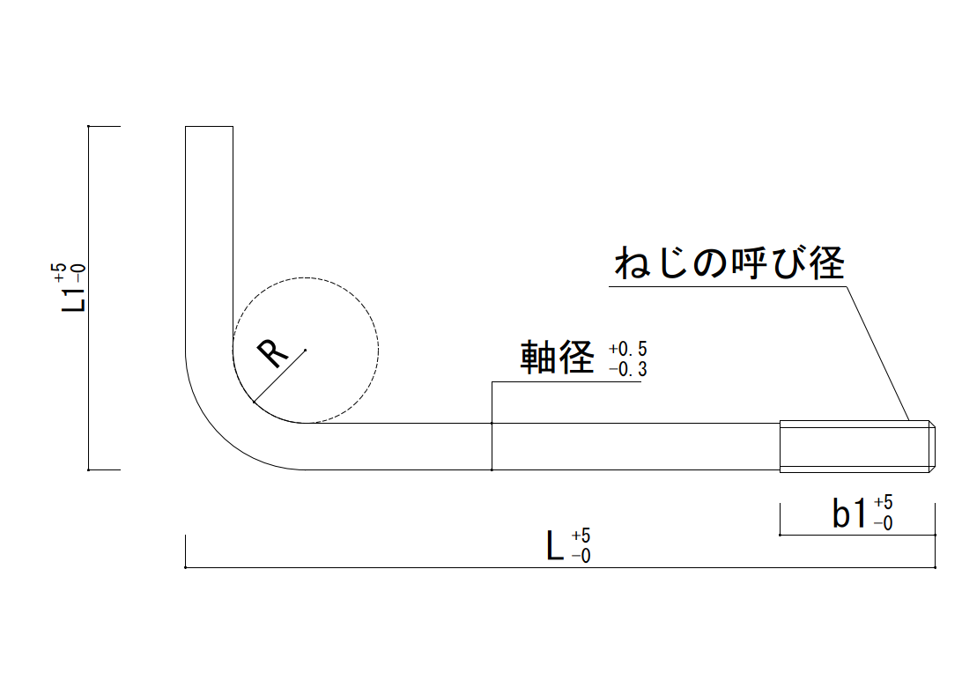
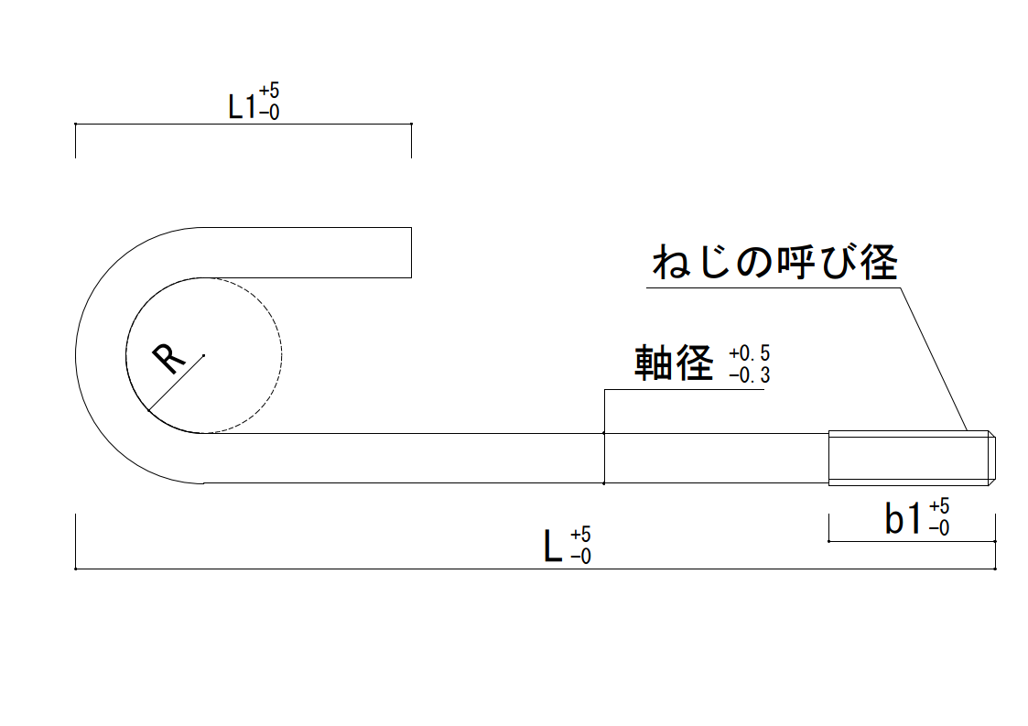
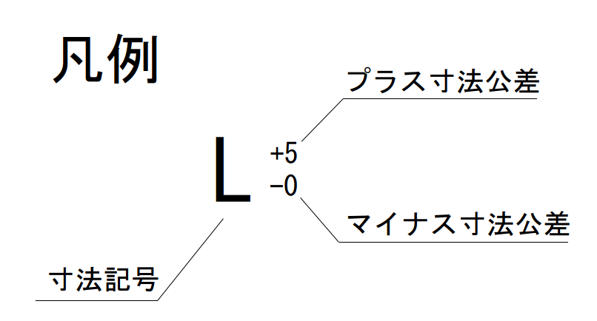
直線両ねじ
L形(特注)
座金
ナット
定着板(丸型)
定着板(四角型)
J形(特注)
直線両ねじ
L形(特注)
座金
ナット
定着板(丸型)
定着板(四角型)
J形(特注)
直線両ねじ
L形(特注)
座金
ナット
定着板(丸型)
定着板(四角型)
J形(特注)
直線両ねじ
L形(特注)
座金
ナット
定着板(丸型)
定着板(四角型)
J形(特注)
直線両ねじ
L形(特注)
座金
ナット
定着板(丸型)
定着板(四角型)
J形(特注)
・ | 特注のSNR材はABRおよびABMの規格をもとに製造しているため、JIS B 1220:2015に含まれない径(M12等)の特注対応は受け付けておりません。

＜ナット・座金・定着板＞
・ | 特注品の場合アンカーボルトのみのご指定だけではABRやABMの構成品であるナットや座金は付属しません。アンカーボルトごとにナットや座金、定着板をご依頼の都度ご指定ください。

・ | ナットと座金はJIS1220:2015に記載の材質、形状および寸法となり、ナットの強度区分を5J、座金の硬さ区分200Jとしています。

・ | 定着板は建築用アンカーボルトメーカー協議会の推奨寸法による形状となります。材質はJIS G 3101のSS400です。定着板の寸法を指定したい場合は備考欄にご記載ください。

＜表面処理＞
・ | 表面処理の溶融亜鉛めっきはJIS H 8641に規定されるHDZT49です。
・ | アンカーボルトおよびナット等の付属品の表面処理は電気亜鉛めっき、または溶融亜鉛めっきとすることができますが、細目ねじの場合(ABM400、ABM490に該当する切削ねじの仕様)はねじ部の勘合不良を避けるため溶融亜鉛めっきは対応不可となります。

＜その他＞
・ | 現場へ直送の場合は必ず地図の添付をお願いいたします。別途送料がかかる場合があります。
・ | 使用するアンカーボルトの長さや付属品の個数やサイズ等は案件ごと、もしくは使用箇所ごとに
 | 毎回ご検討のうえご依頼ください。

(例)MP柱脚システム使用時
 |  |  |  |  |  |  |  |  |  | アンカーボルトの形状や長さごとにNo.2、No.3…と分けてご注文の詳細を記入し |  |  |  |  |  |  |  |  |  |  |  |  |  |  |  | アンカーボルトの形状や長さごとにNo.2、No.3…と分けてご注文の詳細を記入し
 |  |  |  |  |  |  |  |  |  | 形状の種類が多い場合は必要に応じてコピーしてお使いください |  |  |  |  |  |  |  |  |  |  |  |  |  |  |  | 形状の種類が多い場合は必要に応じてコピーしてお使いください
 |  |  |  |  |  |  |  |  |  | エクセルの改ページプレビューで印刷範囲を確認しながらご使用ください |  |  |  |  |  |  |  |  |  |  |  |  |  |  |  | エクセルの改ページプレビューで印刷範囲を確認しながらご使用ください
MP柱脚システム使用時アンカーボルトの注文例
基礎コンクリート強度：21N/mm²
基礎幅：200mm
基礎梁の中間部で金物を使用する
①BC6-120 (1個使い 金物の短期許容引張耐力83.54kN)：10個
②BC8-120 (1個使い 金物の短期許容引張耐力104.71kN)：5個
アンカーボルトの引張耐力で決まる柱脚接合部とするため
アンカーボルトの径はそれぞれ下記とする。
なお、ABRセットの規格内で注文するため、ナットと座金の指定は必要なく、定着板のみ個数を指定する
①M20 (BC6-120に使用) ：短期許容引張耐力79.6kN
②M22 (BC8-120に使用) ：短期許容引張耐力98.5kN
注文は下記
No.1：M20(ABRセット) + 定着板
No.2：M22(ABRセット) + 定着板
ver1.0 |  |  |  |  |  |  |  |  |  |  | ver1.0 |  | 選択肢入力 |  |  | 手動入力 |  |  | 入力不要もしくは個数指定 |  |  |  |  |  | 寸法単位：mm |  | ver1.0 |  | 選択肢入力 |  |  | 手動入力 |  |  | 入力不要もしくは個数指定 |  |  |  |  |  | 寸法単位：mm
ABR・SNR材 アンカーボルト ご注文書・お見積書 |  |  |  |  |  |  |  |  |  |  | No. | アンカーボルト | アンカーボルト形状 |  |  |  | 直線両ねじ |  |  | 参考：ABR(ABM)のセット構成品は下記になります |  |  |  |  |  |  | No. | アンカーボルト | アンカーボルト形状 |  |  |  | 直線両ねじ |  |  | 参考：ABR(ABM)のセット構成品は下記になります
 |  |  |  |  |  |  |  | FAX番号：0120-677010 |  |  | 1 |  | アンカーボルト本数 |  |  |  | 10本 |  |  |  | ・SNRアンカーボルト(直線両ねじ) １本 |  |  |  |  |  | 2 |  | アンカーボルト本数 |  |  |  | 5本 |  |  |  | ・SNRアンカーボルト(直線両ねじ) １本
ご依頼に関するお問い合わせは0120-10-6781 |  |  |  |  |  |  |  | FAXはこの方向でご送信ください |  |  |  |  | 材質 |  |  |  | SNR490B |  |  |  | ・5J ナット４個 ・200J 座金１個 |  |  |  |  |  |  |  | 材質 |  |  |  | SNR490B |  |  |  | ・5J ナット４個 ・200J 座金１個
 |  |  |  |  |  |  |  | FAX送信前にもう一度依頼内容をご確認ください。 |  |  |  |  | ねじ加工 |  |  |  | 転造ねじ |  |  | ABRは転造ねじ, ABMは切削ねじです |  |  |  |  |  |  |  |  | ねじ加工 |  |  |  | 転造ねじ |  |  | ABRは転造ねじ, ABMは切削ねじです
 |  |  |  |  |  |  |  |  |  |  |  |  | 表面処理 |  |  |  | 溶融亜鉛めっき |  |  |  |  |  |  |  |  |  |  |  | 表面処理 |  |  |  | 溶融亜鉛めっき
ご注文日 |  | 西暦 |  | 年 | 月 |  |  | 日 | 注番 |  |  |  | 呼び径 |  | M20 |  | 基本軸径 |  | 18.2 |  |  | 最小径:ABRはM16 ABMはM24 |  |  |  |  |  |  | 呼び径 |  | M22 |  | 基本軸径 |  | 20.2 |  |  | 最小径:ABRはM16 ABMはM24
希望納品日 |  | 西暦 |  | 年 | 月 |  |  | 日 |  |  |  |  | ボルト長さ L |  |  | 500 |  | ボルト長さ L1 |  |  |  |  | L1はJ形・L形の場合です |  |  |  |  |  | ボルト長さ L |  |  | 550 |  | ボルト長さ L1 |  |  |  |  | L1はJ形・L形の場合です
貴社名 |  | フリガナ |  |  |  |  |  |  |  |  |  |  | ねじ部長さ b1 |  |  | 60 |  | ねじ部長さ b2 |  |  |  |  | b2は直線両ねじの場合です |  |  |  |  |  | ねじ部長さ b1 |  |  | 70 |  | ねじ部長さ b2 |  |  |  |  | b2は直線両ねじの場合です
 |  |  |  |  |  |  |  |  |  |  |  |  | 参考 | ※ABR最小ボルト長さ L |  |  |  |  | 500 |  |  | b2空欄の場合はb2=b1と扱います |  |  |  |  |  |  | 参考 | ※ABR最小ボルト長さ L |  |  |  |  | 550 |  |  | b2空欄の場合はb2=b1と扱います
住所 |  | 〒 |  |  |  |  |  |  |  |  |  |  |  | ※ABR最小ねじ部長さ b1・b2 |  |  |  |  | 60 |  |  |  |  |  |  |  |  |  |  | ※ABR最小ねじ部長さ b1・b2 |  |  |  |  | 66
 |  | フリガナ |  |  |  |  |  |  |  |  |  |  |  | ※JIS B 1220:2015に適合させる場合は最小長さ以上としてください |  |  |  |  |  |  |  |  |  |  |  |  |  |  |  | ※JIS B 1220:2015に適合させる場合は最小長さ以上としてください
 |  |  |  |  |  |  |  |  |  |  |  |  | アンカーボルト形状がJ形・L形の場合 |  |  |  |  |  | R指示寸法 |  |  |  | (指示なしの場合は空欄) |  |  |  |  |  | アンカーボルト形状がJ形・L形の場合 |  |  |  |  |  | R指示寸法 |  |  |  | (指示なしの場合は空欄)
担当者 |  | フリガナ |  |  |  |  | TEL |  |  |  |  |  | JIS規格もしくは 特注品の判定 |  |  |  | JIS B 1220:2015規格になるためナットと座金はABR(ABM)のセット構成品に含まれます。定着板をご指定ください。 |  |  |  |  |  |  |  |  |  |  |  | JIS規格もしくは 特注品の判定 |  |  |  | JIS B 1220:2015規格になるためナットと座金はABR(ABM)のセット構成品に含まれます。定着板をご指定ください。
 |  |  |  |  |  |  | FAX
納品先 |  | 現場名 |  |  |  |  |  |  |  |  |  |  | ABR JIS規格長さ |  |  |  |  |  |  |  |  |  |  |  |  |  |  |  | ABR JIS規格長さ
 |  | 納品先名 |  |  |  |  |  |  |  |  |  | ナット | 5J ナット数量 |  |  |  | JIS B 1220:2015によるセット品のためナット個数の入力不要です |  |  |  |  |  |  |  |  |  |  | ナット | 5J ナット数量 |  |  |  | JIS B 1220:2015によるセット品のためナット個数の入力不要です
 |  | 担当者 |  |  |  |  | TEL |  |  |  |  |  | 40個 |  |  | ： | ABR(ABM)の場合はボルト本数×４個(自動計算) |  |  |  |  |  |  |  |  |  |  |  | 20個 |  |  | ： | ABR(ABM)の場合はボルト本数×４個(自動計算)
 |  | 住所 | 〒 |  |  |  |  |  |  |  |  |  | 0個 |  |  | ： | 個数を指定したい場合やアンカーボルトが特注品の場合は入力 |  |  |  |  |  |  |  |  |  |  |  | 0個 |  |  | ： | 個数を指定したい場合やアンカーボルトが特注品の場合は入力
 |  |  | フリガナ |  |  |  |  |  |  |  |  |  | ナット寸法(自動計算) |  |  |  | 高さ(m) |  | 16 | 二面幅(S) |  | 30 | 対角距離(e) | 34.6 |  |  |  |  | ナット寸法(自動計算) |  |  |  | 高さ(m) |  | 18 | 二面幅(S) |  | 32 | 対角距離(e) | 37
 |  |  |  |  |  |  |  |  |  |  |  | 座金 | 200J 座金数量 |  |  |  | JIS B 1220:2015によるセット品のため座金個数の入力不要です |  |  |  |  |  |  |  |  |  |  | 座金 | 200J 座金数量 |  |  |  | JIS B 1220:2015によるセット品のため座金個数の入力不要です
ご依頼内容 |  |  | FALSE | ご注文 |  | TRUE | お見積り |  |  |  |  |  | 10個 |  |  | ： | ABR(ABM)の場合はボルト本数×1個(自動計算) |  |  |  |  |  |  |  |  |  |  |  | 5個 |  |  | ： | ABR(ABM)の場合はボルト本数×1個(自動計算)
注意事項 |  |  |  |  |  |  |  |  |  |  |  |  | 0個 |  |  | ： | 個数を指定したい場合やアンカーボルトが特注品の場合は入力 |  |  |  |  |  |  |  |  |  |  |  | 0個 |  |  | ： | 個数を指定したい場合やアンカーボルトが特注品の場合は入力
＜アンカーボルト＞ |  |  |  |  |  |  |  |  |  |  |  |  | 座金寸法(自動計算) |  |  |  | 内径(d) |  | 22 | 外径(D) |  | 40 | 厚さ(t) | 4.5 |  |  |  |  | 座金寸法(自動計算) |  |  |  | 内径(d) |  | 24 | 外径(D) |  | 44 | 厚さ(t) | 6
・ | 本書はJIS B 1220:2015に規定する構造用両ねじアンカーボルトセットのABR400、ABR490、ABM400、ABM490のアンカーボルトおよびナット等の付属品を取り寄せるためのご注文書もしくはお見積書になります。 |  |  |  |  |  |  |  |  |  |  | 定着板 | SS400 定着板数量 |  |  |  | 直線両ねじボルトに使用します |  |  |  |  |  |  |  |  |  |  | 定着板 | SS400 定着板数量 |  |  |  | 直線両ねじボルトに使用します
 |  |  |  |  |  |  |  |  |  |  |  |  | 10個 |  |  | ： | 通常アンカーボルト１本につき１個です |  |  |  |  |  |  |  |  |  |  |  | 5個 |  |  | ： | 通常アンカーボルト１本につき１個です
 |  |  |  |  |  |  |  |  |  |  |  |  | 形状 | 丸型 |  | ： | 丸型か四角型を選べます |  |  |  |  |  |  |  |  |  |  |  | 形状 | 丸型 |  | ： | 丸型か四角型を選べます
・ | 本書によりご依頼するアンカーボルトの材質はSNR400BもしくはSNR490Bです。 |  |  |  |  |  |  |  |  |  |  |  | 定着板寸法(自動計算) |  |  |  | 内径(d) |  | 22 | 外径(D) |  | 60 | 板厚 (t) | 13 |  |  |  |  | 定着板寸法(自動計算) |  |  |  | 内径(d) |  | 26 | 外径(D) |  | 72 | 板厚 (t) | 15
・ | ABRもしくはABMのJIS規格に定められた最小長さよりも短いアンカーボルトの場合は規格外の特注品となりますが、本書でご注文もしくはお見積りが可能です。 |  |  |  |  |  |  |  |  |  | 備考欄： |  |  |  |  |  |  |  |  |  |  |  |  |  |  |  | 備考欄：

直線両ねじ
L形(特注)
座金
ナット
定着板(丸型)
定着板(四角型)
J形(特注)
直線両ねじ
L形(特注)
座金
ナット
定着板(丸型)
定着板(四角型)
J形(特注)
・ | 特注のSNR材はABRおよびABMの規格をもとに製造しているため、JIS B 1220:2015に含まれない径(M12等)の特注対応は受け付けておりません。

＜ナット・座金・定着板＞
・ | 特注品の場合アンカーボルトのみのご指定だけではABRやABMの構成品であるナットや座金は付属しません。アンカーボルトごとにナットや座金、定着板をご依頼の都度ご指定ください。

・ | ナットと座金はJIS1220:2015に記載の材質、形状および寸法となり、ナットの強度区分を5J、座金の硬さ区分200Jとしています。

・ | 定着板は建築用アンカーボルトメーカー協議会の推奨寸法による形状となります。材質はJIS G 3101のSS400です。定着板の寸法を指定したい場合は備考欄にご記載ください。

＜表面処理＞
・ | 表面処理の溶融亜鉛めっきはJIS H 8641に規定されるHDZT49です。
・ | アンカーボルトおよびナット等の付属品の表面処理は電気亜鉛めっき、または溶融亜鉛めっきとすることができますが、細目ねじの場合(ABM400、ABM490に該当する切削ねじの仕様)はねじ部の勘合不良を避けるため溶融亜鉛めっきは対応不可となります。

＜その他＞
・ | 現場へ直送の場合は必ず地図の添付をお願いいたします。別途送料がかかる場合があります。
・ | 使用するアンカーボルトの長さや付属品の個数やサイズ等は案件ごと、もしくは使用箇所ごとに
 | 毎回ご検討のうえご依頼ください。

(例)斜めビスホールダウン149使用時
 |  |  |  |  |  |  |  |  |  | アンカーボルトの形状や長さごとにNo.2、No.3…と分けてご注文の詳細を記入し
 |  |  |  |  |  |  |  |  |  | 形状の種類が多い場合は必要に応じてコピーしてお使いください
 |  |  |  |  |  |  |  |  |  | エクセルの改ページプレビューで印刷範囲を確認しながらご使用ください
ver1.0 |  |  |  |  |  |  |  |  |  |  | ver1.0 |  | 選択肢入力 |  |  | 手動入力 |  |  | 入力不要もしくは個数指定 |  |  |  |  |  | 寸法単位：mm
斜めビスホールダウン149使用時アンカーボルトの注文例
基礎コンクリート強度：21N/mm²
基礎幅：200mm
基礎梁の中間部で金物を使用する
①MPNHD-149 ：10個
斜めビスホールダウン149使用時はホールダウン側のナットをシングルナットとする。
そのためアンカーボルト1本あたりのナット個数を4個ではなく3個の注文とし、ABRセットの規格から外れた特注品として座金も個数を指定して注文する。
注文は下記
No.1：M27(SNR) + ナット + 座金 + 定着板
ABR・SNR材 アンカーボルト ご注文書・お見積書 |  |  |  |  |  |  |  |  |  |  | No. | アンカーボルト | アンカーボルト形状 |  |  |  | 直線両ねじ |  |  | 参考：ABR(ABM)のセット構成品は下記になります
 |  |  |  |  |  |  |  | FAX番号：0120-677010 |  |  | 1 |  | アンカーボルト本数 |  |  |  | 10本 |  |  |  | ・SNRアンカーボルト(直線両ねじ) １本
ご依頼に関するお問い合わせは0120-10-6781 |  |  |  |  |  |  |  | FAXはこの方向でご送信ください |  |  |  |  | 材質 |  |  |  | SNR490B |  |  |  | ・5J ナット４個 ・200J 座金１個
 |  |  |  |  |  |  |  | FAX送信前にもう一度依頼内容をご確認ください。 |  |  |  |  | ねじ加工 |  |  |  | 転造ねじ |  |  | ABRは転造ねじ, ABMは切削ねじです
 |  |  |  |  |  |  |  |  |  |  |  |  | 表面処理 |  |  |  | 溶融亜鉛めっき
ご注文日 |  | 西暦 |  | 年 | 月 |  |  | 日 | 注番 |  |  |  | 呼び径 |  | M27 |  | 基本軸径 |  | 24.85 |  |  | 最小径:ABRはM16 ABMはM24
希望納品日 |  | 西暦 |  | 年 | 月 |  |  | 日 |  |  |  |  | ボルト長さ L |  |  | 675 |  | ボルト長さ L1 |  |  |  |  | L1はJ形・L形の場合です
貴社名 |  | フリガナ |  |  |  |  |  |  |  |  |  |  | ねじ部長さ b1 |  |  | 85 |  | ねじ部長さ b2 |  |  |  |  | b2は直線両ねじの場合です
 |  |  |  |  |  |  |  |  |  |  |  |  | 参考 | ※ABR最小ボルト長さ L |  |  |  |  | 675 |  |  | b2空欄の場合はb2=b1と扱います
住所 |  | 〒 |  |  |  |  |  |  |  |  |  |  |  | ※ABR最小ねじ部長さ b1・b2 |  |  |  |  | 81
 |  | フリガナ |  |  |  |  |  |  |  |  |  |  |  | ※JIS B 1220:2015に適合させる場合は最小長さ以上としてください
 |  |  |  |  |  |  |  |  |  |  |  |  | アンカーボルト形状がJ形・L形の場合 |  |  |  |  |  | R指示寸法 |  |  |  | (指示なしの場合は空欄)
担当者 |  | フリガナ |  |  |  |  | TEL |  |  |  |  |  | JIS規格もしくは 特注品の判定 |  |  |  | JIS B 1220:2015規格外のためナット、座金、定着板の数量等をご指定ください。
 |  |  |  |  |  |  | FAX
納品先 |  | 現場名 |  |  |  |  |  |  |  |  |  |  | 特注品
 |  | 納品先名 |  |  |  |  |  |  |  |  |  | ナット | 5J ナット数量 |  |  |  | ナットの個数を入力してください
 |  | 担当者 |  |  |  |  | TEL |  |  |  |  |  | 40個 |  |  | ： | ABR(ABM)の場合はボルト本数×４個(自動計算)
 |  | 住所 | 〒 |  |  |  |  |  |  |  |  |  | 30個 |  |  | ： | 個数を指定したい場合やアンカーボルトが特注品の場合は入力
 |  |  | フリガナ |  |  |  |  |  |  |  |  |  | ナット寸法(自動計算) |  |  |  | 高さ(m) |  | 22 | 二面幅(S) |  | 41 | 対角距離(e) | 47.3
 |  |  |  |  |  |  |  |  |  |  |  | 座金 | 200J 座金数量 |  |  |  | 座金の個数を入力してください
ご依頼内容 |  |  | FALSE | ご注文 |  | TRUE | お見積り |  |  |  |  |  | 10個 |  |  | ： | ABR(ABM)の場合はボルト本数×1個(自動計算)
注意事項 |  |  |  |  |  |  |  |  |  |  |  |  | 10個 |  |  | ： | 個数を指定したい場合やアンカーボルトが特注品の場合は入力
＜アンカーボルト＞ |  |  |  |  |  |  |  |  |  |  |  |  | 座金寸法(自動計算) |  |  |  | 内径(d) |  | 30 | 外径(D) |  | 56 | 厚さ(t) | 6
・ | 本書はJIS B 1220:2015に規定する構造用両ねじアンカーボルトセットのABR400、ABR490、ABM400、ABM490のアンカーボルトおよびナット等の付属品を取り寄せるためのご注文書もしくはお見積書になります。 |  |  |  |  |  |  |  |  |  |  | 定着板 | SS400 定着板数量 |  |  |  | 直線両ねじボルトに使用します
 |  |  |  |  |  |  |  |  |  |  |  |  | 10個 |  |  | ： | 通常アンカーボルト１本につき１個です
 |  |  |  |  |  |  |  |  |  |  |  |  | 形状 | 丸型 |  | ： | 丸型か四角型を選べます
・ | 本書によりご依頼するアンカーボルトの材質はSNR400BもしくはSNR490Bです。 |  |  |  |  |  |  |  |  |  |  |  | 定着板寸法(自動計算) |  |  |  | 内径(d) |  | 32 | 外径(D) |  | 91 | 板厚 (t) | 17
・ | ABRもしくはABMのJIS規格に定められた最小長さよりも短いアンカーボルトの場合は規格外の特注品となりますが、本書でご注文もしくはお見積りが可能です。 |  |  |  |  |  |  |  |  |  | 備考欄：

直線両ねじ
L形(特注)
座金
ナット
定着板(丸型)
定着板(四角型)
J形(特注)
・ | 特注のSNR材はABRおよびABMの規格をもとに製造しているため、JIS B 1220:2015に含まれない径(M12等)の特注対応は受け付けておりません。

＜ナット・座金・定着板＞
・ | 特注品の場合アンカーボルトのみのご指定だけではABRやABMの構成品であるナットや座金は付属しません。アンカーボルトごとにナットや座金、定着板をご依頼の都度ご指定ください。

・ | ナットと座金はJIS1220:2015に記載の材質、形状および寸法となり、ナットの強度区分を5J、座金の硬さ区分200Jとしています。

・ | 定着板は建築用アンカーボルトメーカー協議会の推奨寸法による形状となります。材質はJIS G 3101のSS400です。定着板の寸法を指定したい場合は備考欄にご記載ください。

＜表面処理＞
・ | 表面処理の溶融亜鉛めっきはJIS H 8641に規定されるHDZT49です。
・ | アンカーボルトおよびナット等の付属品の表面処理は電気亜鉛めっき、または溶融亜鉛めっきとすることができますが、細目ねじの場合(ABM400、ABM490に該当する切削ねじの仕様)はねじ部の勘合不良を避けるため溶融亜鉛めっきは対応不可となります。

＜その他＞
・ | 現場へ直送の場合は必ず地図の添付をお願いいたします。別途送料がかかる場合があります。
・ | 使用するアンカーボルトの長さや付属品の個数やサイズ等は案件ごと、もしくは使用箇所ごとに
 | 毎回ご検討のうえご依頼ください。

